表紙
AYKCup

U-11 2022

日 程 | 2022-08-07 | （日）
カテゴリー | U-11
場 所 | 北播衛生グランド

主催：AYK

地図
北播衛生事務組合南部衛生公園 | 兵庫県加東市西古瀬１１６９
 | 0795-42-1285 ‎

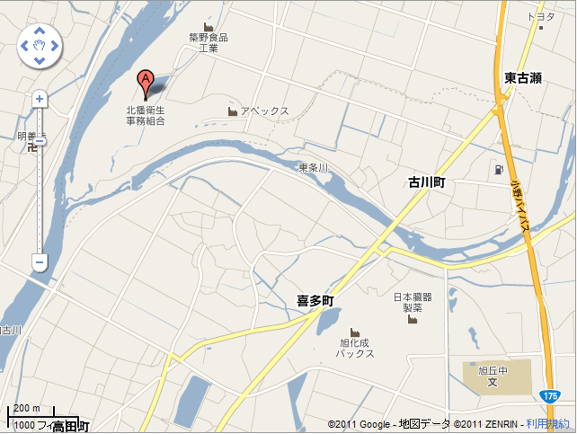

ジョイフル ・
・
ジャパン

